Portada
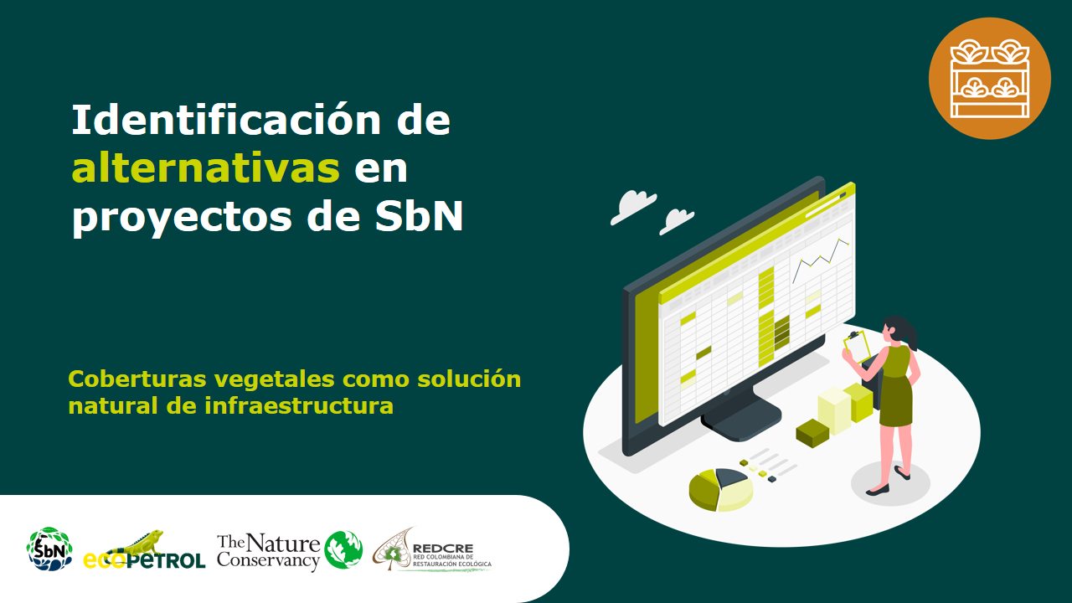

Techos verdes
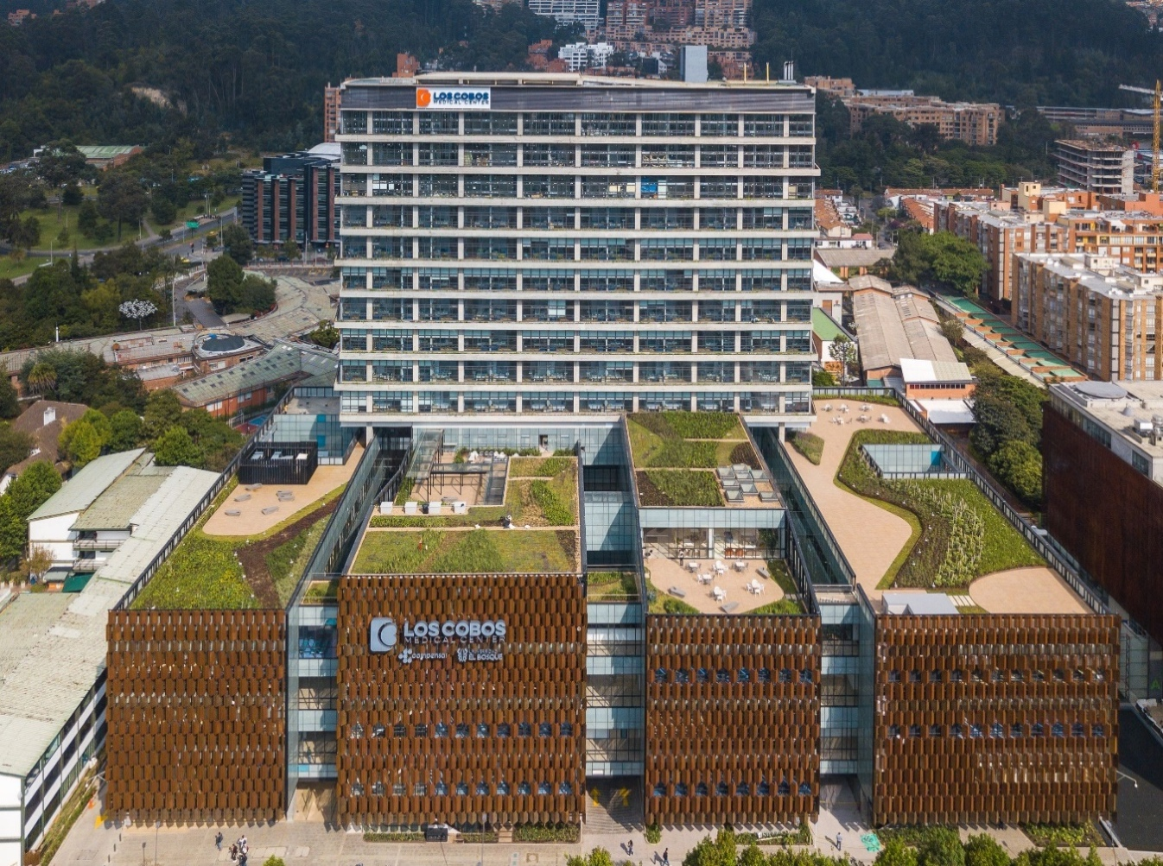
Regeneración natural
Alternativa: Techos verdes |  | Fotografías
Definición: | Las superficies de los techos cubiertos parcial o completamente con vegetación pueden reducir la escorrentía de aguas pluviales, mejorar la eficiencia energética del edificio y crear un hábitat para los polinizadores. Los beneficios varían entre sistemas intensivos y extensivos. Los techos verdes intensivos tienen perfiles de suelo más profundos y pueden soportar plantas o árboles más grandes, retener más agua y ofrecer un mayor aislamiento térmico. Los techos verdes en edificios más bajos son más beneficiosos para los polinizadores. [1, 2, 3, 4]
Objetivo: | Establecer techos verdes como proveedor para el aumento de la cobertura vegetal en entornos construidos para aportar al mejoramiento de aspectos ambientales, ecológicos y sociales.
Posibles coberturas: | Principalmente herbácea y arbustiva, y de acuerdo a la estructura árboles.
Aislamientos perimetrales
¿Cuándo aplicar esta técnica? | Esta técnica es pertinente cuando existe déficit de coberturas vegetales en entornos edificados; puede aplicarse en construcciones existentes (previa revisión de la estructura) y/o en construcciones nuevas, en las cuales se incorporen desde el diseño la implementación de techos verdes.
Orientaciones para su aplicación | En áreas cercanas a zonas verdes y suelos blandos, aportan más beneficios desde la conectividad ecológica con hábitats a nivel del suelo
 | Los techos verdes en edificios más bajos son más beneficiosos para los polinizadores.
 | En áreas cercanas a la ciudad con gran provisión de zonas verdes, conjuntos residenciales campestres, áreas rurales cultivadas y áreas naturales, no necesariamente se deben incorporar
 | Buscar multifuncionalidad de los techos verdes: zonas de recreación, agricultura urbana, mitigación de aspectos ambientales negativos, conectividad ecológica, hábitat para fauna. | Foto: Oscar Ivan Nuñez Gamboa
 | Establecer un estudio preliminar que defina la compatibilidad del techo verde con el diseño y la infraestructura, especialmente para construcciones existentes
 | Asesorarse de expertos en implementación de techos verdes, puede acudir a las secretarías de ambiente de los municipios.
Referencias: | [1] San Francisco Estuary Institute (2019). Making Nature’s City: A science-based framework for building urban biodiversity. A product of the Healthy Watersheds, Resilient Baylands project. Funded by the San Francisco Bay Water Quality Improvement Fund, EPA Region IX. SFEI Publication #947, San Francisco Estuary Institute, Richmond, CA. [2] Bazo, M; Benjamin, M; Spotswood, E; Grenier, L; Huttenhoff, M; Tam, L; Feinstein, L; Smith, J; Landgraf, M; Freeman, M. (2020). Integrating Planning with Nature: Building climate resilience across the urban-to-rural gradient. SFEI Publication 1013, San Francisco Estuary Institute, Richmond, CA. [3] Hansen, R., Rall, E., Chapman, E., Rolf, W., Pauleit, S. (Eds), (2017). Urban Green Infrastructure Planning: A Guide for Practitioners. GREEN SURGE. Retrieved from http://greensurge.eu/ working-packages/wp5/ [4] Ajuntament de Barcelona (2015), Guia de azoteas vivas y cubiertas verdes, Area de ecología urbana, Ayuntamiento de Barcelona.

Jardines Verticales
Regeneración natural
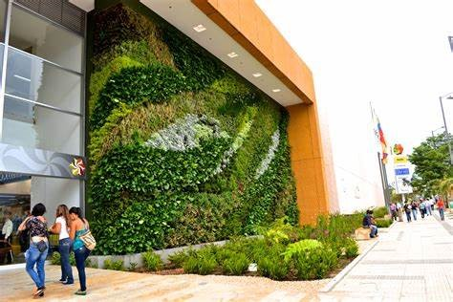
Alternativa: Jardines verticales |  | Fotografías
Definición: | Los jardines verticales o muros verdes mejoran la eficiencia energética de los edificios y reducen la contaminación del aire, particularmente cuando se aplican al exterior de edificios en cañones de calles estrechas. Los sistemas de enrejado brindan muchos de los beneficios de las paredes verdes al tiempo que requieren una implementación o mantenimiento menos complicado. [1, 2, 3]
Objetivo: | Establecer jardines verticales como proveedor para el aumento de la cobertura vegetal en entornos construidos para aportar al mejoramiento de aspectos ambientales, ecológicos y sociales.
Posibles coberturas: | Principalmente herbácea.
Aislamientos perimetrales
¿Cuándo aplicar esta técnica? | Esta técnica es pertinente cuando existe déficit de coberturas vegetales en entornos edificados, puede aplicarse en construcciones existentes (previa revisión de la estructura) y/o en construcciones nuevas, en las cuales se incorporen desde el diseño la implementación de techos verdes.
Orientaciones para su aplicación | En áreas cercanas a zonas verdes y suelos blandos, aportan más beneficios desde la conectividad ecológica con hábitats a nivel del suelo
 | En áreas cercanas a la ciudad con gran provisión de zonas verdes, conjuntos residenciales campestres, áreas rurales cultivadas y áreas naturales, no necesariamente se deben incorporar
 | Especialmente utilizados en barrios residenciales y en equipamientos comerciales, de oficinas y servicios, tales como centros comerciales, equipamientos educativos y de salud, entre otros
 | Buscar multifuncionalidad de los jardines verticales (e.g. confort térmico, captura de material particulado, refugio de avifauna y fuente de alimento para fauna y/o humanos) | Foto: Tomas Bolaños Silva
 | Asesorarse de expertos en implementación de jardines verticales, puede acudir a las secretarías de ambiente de los municipios.
Referencias: | [1] San Francisco Estuary Institute. (2019). Making Nature’s City: A science-based framework for building urban biodiversity. A product of the Healthy Watersheds, Resilient Baylands project. Funded by the San Francisco Bay Water Quality Improvement Fund, EPA Region IX. SFEI Publication #947, San Francisco Estuary Institute, Richmond, CA. [2] Bazo, M; Benjamin, M; Spotswood, E; Grenier, L; Huttenhoff, M; Tam, L; Feinstein, L; Smith, J; Landgraf, M; Freeman, M. (2020). Integrating Planning with Nature: Building climate resilience across the urban-to-rural gradient. SFEI Publication 1013, San Francisco Estuary Institute, Richmond, CA. [3] Hansen, R., Rall, E., Chapman, E., Rolf, W., Pauleit, S. (Eds.), (2017). Urban Green Infrastructure Planning: A Guide for Practitioners. GREEN SURGE. Retrieved from http://greensurge.eu/ working-packages/wp5/

Pasos de Fauna
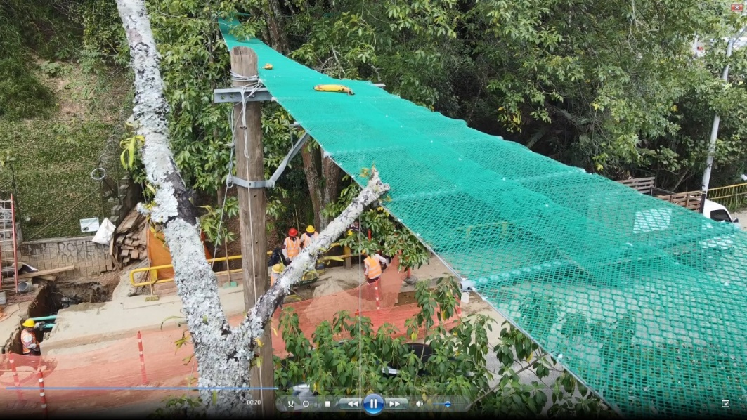
Regeneración natural
Alternativa: Pasos de fauna |  | Fotografías
Definición: | Puentes, túneles, pasos elevados y otras alternativas previstas para que la fauna cruce carreteras y vías férreas, las cuales son un obstáculo para la migración y desplazamientos locales de la fauna. En otras palabras: es una estrategia para normalizar las condiciones de movilidad restringida de las especies a causa de las infraestructuras. [1,2,3,5,6]
Objetivo: | Generar mecanismos de infraestructura que permitan disminuir los atropellamientos de fauna en las vías y mejorar la conectividad y flujo de fauna entre las coberturas vegetales a lado y lado de las carreteras.
Posibles coberturas: | Herbácea, arbustiva, árboles; algunos sin cobertura.
¿Cuándo aplicar esta técnica? | Esta técnica es pertinente en vías con alto trafico vehicular y/o alto cruce de fauna y se requiere disminuir los atropellamientos y mejorar la conectividad biológica.
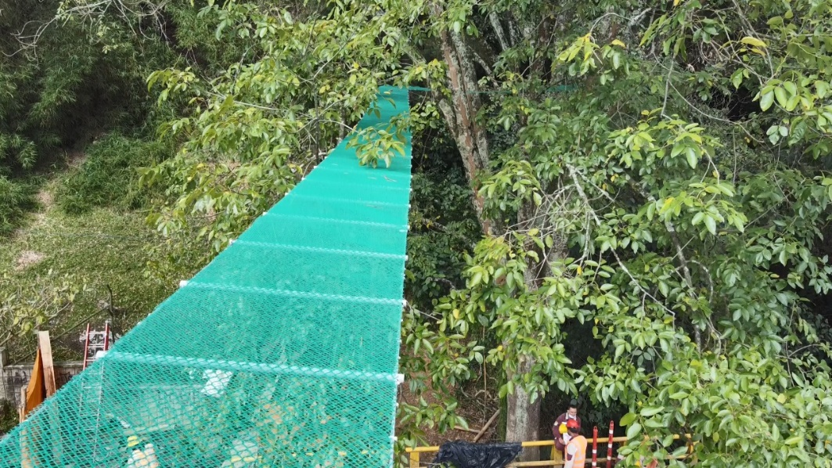
Orientaciones para su aplicación | Contemplar realizar análisis de redes de hábitat para jerarquizar los lugares potenciales para la implementación de pasos de fauna
 | Complementar el desarrollo de pasos de fauna con otras estructuras que eviten que el animal acceda a la vía y se puedan dirigir al paso de fauna: cercados o vallados perimetrales, rampas o mecanismos de escape, disuasores artificiales, señalización de advertencia, educación, manejo de hábitats en las vías
 | Los pasos de fauna son necesarios cuando la permeabilidad general del paisaje se ve significativamente afectada por el desarrollo de la infraestructura
 | Utilice todos los elementos de conexión que tiene una vía: túneles, viaductos, cruces de ríos y arroyos, alcantarillas, box culvert y otras estrategias para pasos de fauna
 | Las vías actúan con una barrera generando restricciones en la movilidad de la fauna. Tenga en cuenta: 1. ancho de la vía, 2. volumen de tráfico, vehicular, 3. existencia o no de pasos de fauna.
 | Asesorarse de la Red colombiana de seguimiento de fauna atropellada (www.recosfa.com) | Fotos: Carlos Roberto Arango Gutiérrez
Referencia: | [1] San Francisco Estuary Institute (2019). Making Nature’s City: A science-based framework for building urban biodiversity. A product of the Healthy Watersheds, Resilient Baylands project. Funded by the San Francisco Bay Water Quality Improvement Fund, EPA Region IX. SFEI Publication #947, San Francisco Estuary Institute, Richmond, CA. [2] Bazo, M; Benjamin, M; Spotswood, E; Grenier, L; Huttenhoff, M; Tam, L; Feinstein, L; Smith, J; Landgraf, M; Freeman, M. (2020). Integrating Planning with Nature: Building climate resilience across the urban-to-rural gradient. SFEI Publication 1013, San Francisco Estuary Institute, Richmond, CA. [3] Hansen, R., Rall, E., Chapman, E., Rolf, W., Pauleit, S. (Eds.), (2017). Urban Green Infrastructure Planning: A Guide for Practitioners. GREEN SURGE. Retrieved from http://greensurge.eu/ working-packages/wp5/ [5] Gobierno de Colombia, WWF y FCDS ( 2020), Lineamientos de infraestructura verde vial para Colombia (LIVV), https://wwflac.awsassets.panda.org/downloads/infraestructura_verde_b23_c9_fichas_safe_oct2020.pdf [6] Jaramillo-Fayad, J.C., Velázquez, M.M., Premauer, J.M., González, J.L., & González Vélez, J.C. (2021). Atropellamiento de fauna silvestre en Colombia: Guía para entender y diagnosticar este impacto. Gobierno Nacional de Colombia – Institución Universitaria ITM.

